ISGPS 2007
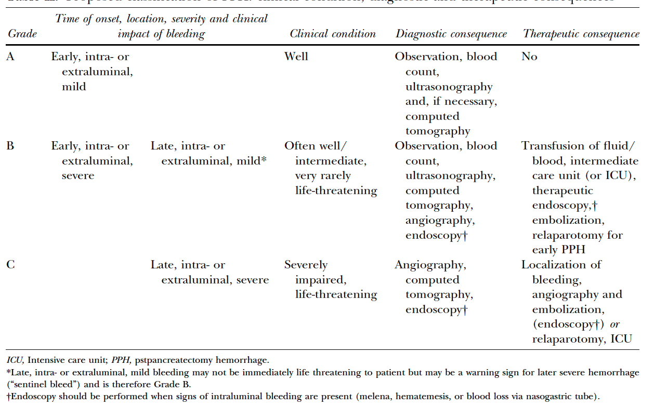
術後出血の程度(ISGPS 2007)
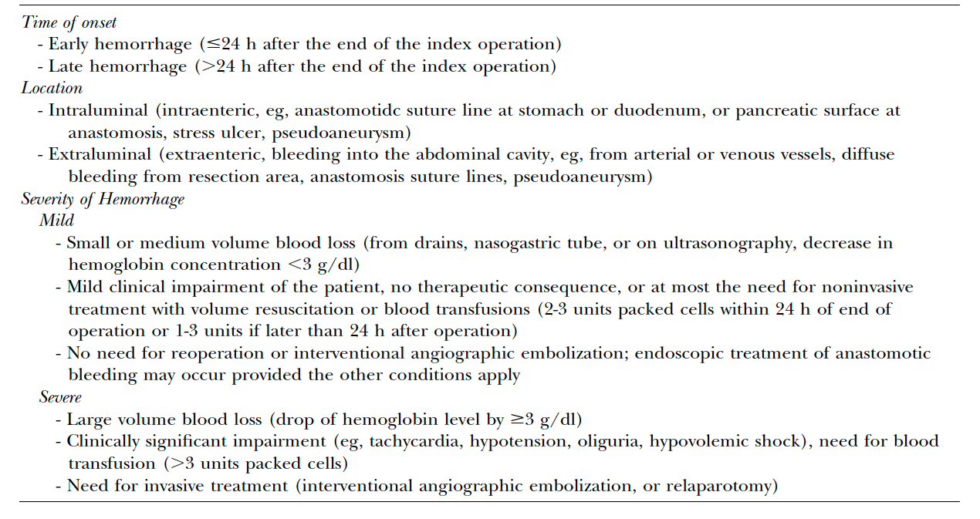

術後出血のGrade分類 (ISGPS 2007)

